关联图
IO关联图

系统名称 | 子系统名 | 功能名 | 公司 | 制造者
瑞德油厂内控系统 | 合同管理 | 销售合同管理

菜单->合同管理->销售合同管理
销售合同管理

备注

画面设计
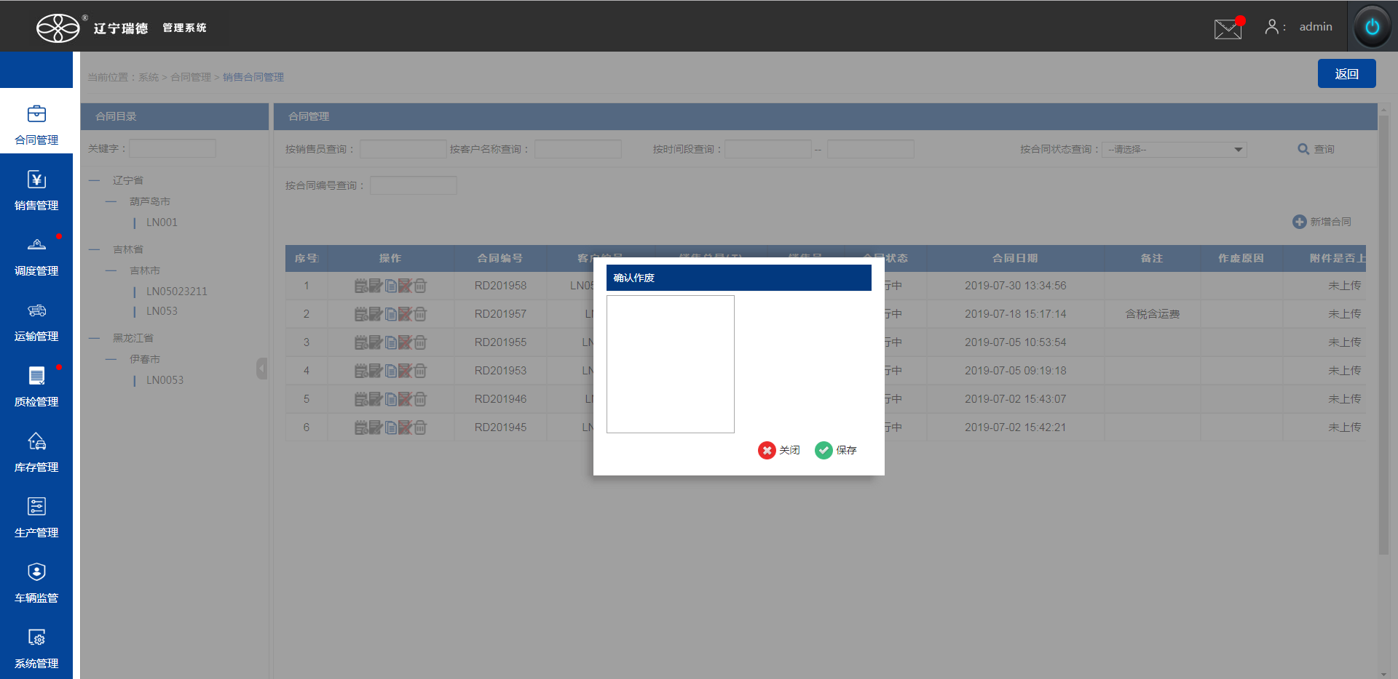
画面设计

系统名称 | 子系统名 | 功能名 | 公司 | 制造者
瑞德油厂内控系统 | 合同管理 | 销售合同管理

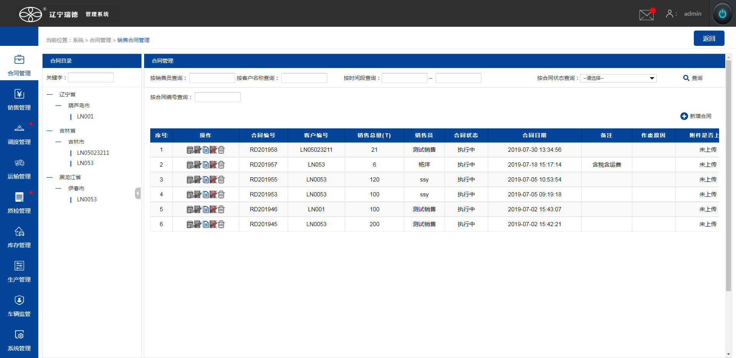

新增
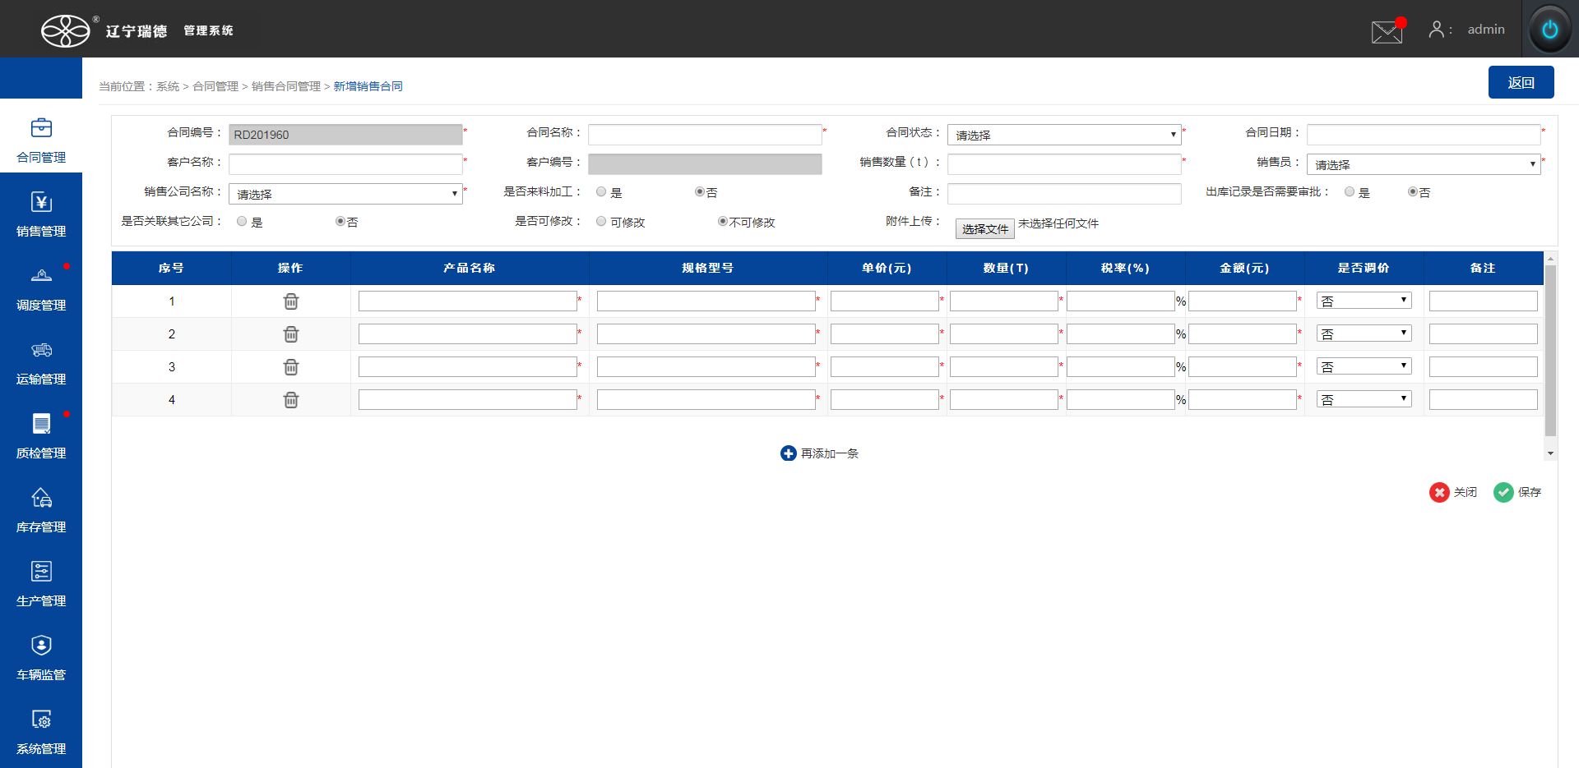

进度
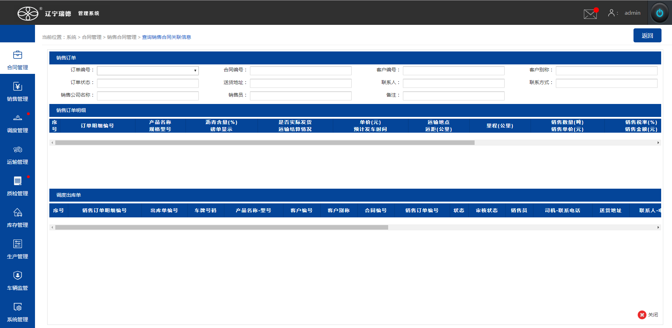

修改
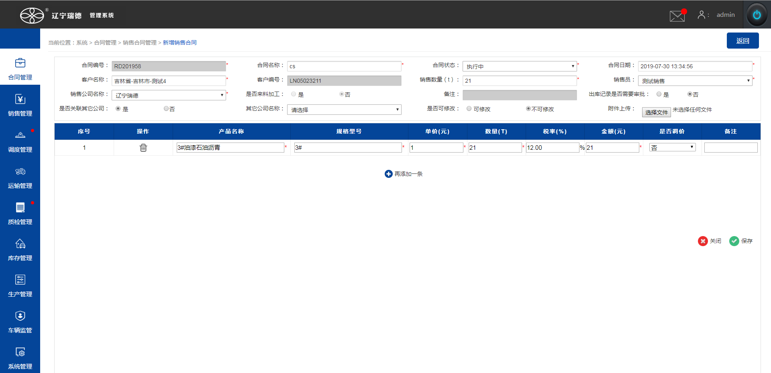

复制


作废

